关系图
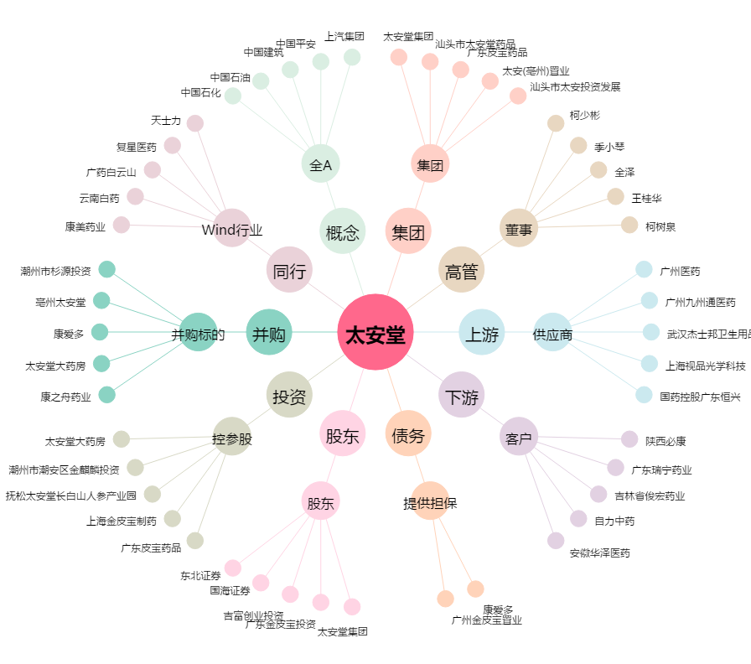
太安堂[002433.SZ] - 关系概览图

